상품제안서
스마트폰 무선 충전 마우스 장패드 PMP-C800 | 상품코드: F19510

 |  |  |  |  |  |  | 02-412-0044 | www.easy1.co.kr
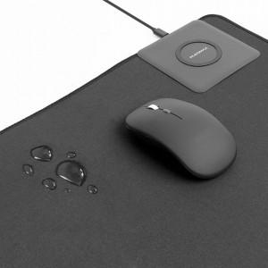 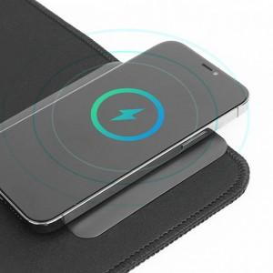 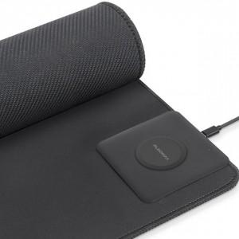

【상세/제작정보】

【인쇄/포장옵션】 | 전사인쇄 / 포장지포장

【공급단가】 | 수량 | 100~ | 300~ | 500~ | 1,000~ | 3,000~
*VAT별도 | 단가 | 21,700원 | 20,300원 | 19,700원 | 19,200원 | 18,900원

【상품 URL】 | https://dev.easy1.co.kr:443/src/goods_detail.php?gdno=19510

